상품제안서
[칼라인쇄] 돋보기 3색 캐릭터볼펜 | 상품코드: S25697

 |  |  |  |  |  |  | 02-713-8555 | www.synergygift.co.kr
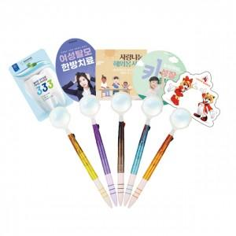

【상세/제작정보】 | <p>- 캐릭터 볼펜의 PP인쇄물 크기는 70 X 100mm 이내 기준입니다.&nbsp;</p>

【인쇄/포장옵션】 | 풀칼라 / opp포장(추가금액있음)

【공급단가】 | 수량 | 1,000~ | 2,000~ | 3,000~ | 5,000~ | 10,000~
*VAT별도 | 단가 | 640원 | 620원 | 600원 | 570원 | 560원

【상품 URL】 | https://www.synergygift.co.kr:443/src/goods_detail.php?gdno=25697

